Задание 1
 | Комментарий
1. Почему практики тест-дизайна нельзя применять сразу после получения требований?
Практики тест-дизайна нельзя применять сразу после получения требований, т.к. сначала необходимо изучить и проанализировать полученные требования, применить подход тест-анализа. При получении требований мы должны понимать, что сами требования могут быть неполными или неуточненными, скрытыми, либо содержащие ошибки, несоответствия, двусмысленности, серые зоны и т.д. Помимо этого, макеты и требования могут расходиться. Именно поэтому на этапе получения требований мы не применяем сразу же практики тест-дизайна: сначала необходимо проанализировать, уточнить, постараться записать всю новую информацию от коллег касательно требований, а затем уже переходить к тест-дизайну.
2. В какой ситуации классы эквивалентности и граничные значения могут существовать по отдельности? Аргументируй свой ответ и приведи примеры.
Классы эквивалентности могут существовать отдельно от граничных значений, если класс эквивалентности представлен в виде набора значений (Пример: в выпадающем списке на сайте можно выбрать одну страну из шести). Здесь определить ГЗ нельзя. Граничные значения не могут существовать отдельно от классов эквивалентности, поскольку данная техника тест-дизайна (граничные значения) дополняет классы эквивалентности проверками на границе. ГЗ - это и есть первая и последняя точки класса эквивалентности у диапазона. Определяя ГЗ, где это возможно (диапазон) , мы автоматически определяем класс эквивалентности. А значит, определить ГЗ без классов эквивалентности нельзя. (Пример: пароль может содержать от 7 до 18 символов, 7 и 18 - границы класса)
3. Что такое эквивалентность? Что такое класс эквивалентности?
Эквивалентность - это равноценность объектов. Эквивалентные значения в области тестирования - это значения, которые приложение обрабатывает одинаково. Класс эквивалентности - набор данных, обрабатываемых одинаковым образом и приводящих к одинаковому результату. (Пример: длина текста по требованиям 2-25 символов - класс эквивалентности)
4. Можно ли исключить проверку в середине диапазона в пользу проверок на границах, входящих в диапазон? Аргументируй свой ответ.
Есть несколько подходов. Согласно ISTQB, да. Проверкой внутри класса можно пренебречь. Здесь это объясняется тем, что программист не может ошибиться в обеих проверках ГЗ, т.к. это будет являться грубым нарушением и ставит вопрос о проф.непригодности. Есть другой подход: Тестовые значения внутри диапазона и на его границах - это разные группы проверок, поэтому в данном случае нельзя исключать какие-то проверки в пользу других.
5. Представь, что тебе нужно протестировать форму: у каждого поля есть валидатор. Результат работы формы зависит от комбинации данных в полях. Какие практики тест-дизайна следует применить и почему? Аргументируй свой ответ.
Сначала атомарно можно применить такую технику тест-дизайна как классы эквивалентности (Например, изучая требования к полю формы "Телефон", можно определить классы эквивалентности для длины его значений или допустимые символы в поле «Имя» : буквы русского и английского алфавитов, дефис, пробел - можно выделить набор значений). Соответственно, там, где диапазоны, мы применим технику граничных значений. Еще одна практика тест-дизайна, применимая в данном случае - pairwise. Здесь тест-кейсы создаются так, чтобы выполнить все возможные отдельные комбинации каждой пары входных параметров. Эта техника сокращает общее количество тест-кейсов. Если пара параметров вызвала ошибку в комбинации с другими параметрами, с большой вероятностью та же пара вызовет ошибку и в другой комбинации. С помощью pairwise и таблицы принятия решений возможно проверить результат взаимодействия конкретных полей формы как раз за счёт проверки отдельных комбинаций каждой пары входных данных. Еще одна техника тест-дизайна для форм, валидация которых зависит от комбинаций значений в полях - это таблица принятия решений. С помощью нее можно покрыть проверками все сценарии и ничего не упустить, оформив комбинации условий из требований в виде таблицы. Этот метод тестирования становится важным, когда требуется проверить различные комбинации. Это также помогает лучше тестировать покрытие сложной бизнес-логики. Эта таблица поможет составить эффективные комбинации и может обеспечить лучшее покрытие для тестирования.
6. Какими способами можно оптимизировать количество проверок при работе с таблицами принятия решений? Аргументируй свой ответ.
1. Попарное тестирование: если параметров и их значений слишком много, можно применить попарное тестирование. 2. В таблице принятия решений можно сократить кол-во столбцов таблицы и упростить работу путем объединения близких по смыслу условий в одно
7. Опиши, чем чек-лист отличается от тест-кейсов. Приведи примеры, где применяют и то, и другое.
Прежде всего, чек-лист краток и показывает направление тестирования, а тест-кейс подробно описывает как тестировать. Чек-листы являются списками того, что необходимо проверить, а тест-кейсы подробно планируют то, как именно мы будем это проверять. Самое главное отличие - детализация. Применение и чек-листа, и тест-кейсов часто необходимо на разных этапах разработки. Например, создание чек-листа важно на начальном этапе проекта, когда задача еще не актуализирована, для быстрого тестирования и т.д. А тест-кейсы делают уже на следующих этапах, когда нужно расписать все подробно. Часто для всего проекта имеет смысл составить чек-лист, а при проверке сложных и неочевидных требований детализировать пункты чек-листа тест-кейсами.
8. Как правильно составить баг-репорт? Какие элементы баг-репорта — обязательные? Почему?
Правильно-составленный баг-репорт позволяет воспроизвести проблему и понять, в чем проблема, и какова ее важность/срочность. Нужно стараться не включать в баг-репорт лишнего и не повторяться. Обязательные элементы баг-репорта: ID, заголовок, шаги воспроизведения, результаты, окружение, приоритет. Эти элементы обязательны, потому что благодаря этим основным элементам понятна суть проблемы, достаточно легко воспроизвести баг, имея "под рукой" все основные информационные сведения, основное описание проблемы : (ID поможет быстро найти нужный баг-репорт; заголовок поможет быстро понять , в чем дело; шаги воспроизведения объяснят как воспроизвести ошибку; результаты важны для того, чтобы разработчик понял ФР и ОР; окружение поможет понять на какой платформе проявляется баг; без приоритета может быть непонятно, как быстро нужно исправить дефект;)
9. По каким правилам составляют заголовок баг-репорта? Что будет, если составить заголовок неправильно?
1. Хороший и правильный заголовок должен отвечать на три вопроса: Что? (что происходит) Где? (в каком месте страницы) Когда? (при каком действии это происходит). 2. Заголовок не должен быть длинным. 3. Заголовок должен показывать ФР, а не ОР. Если составить заголовок неправильно, то разработчик может не понять суть проблемы и сразу не исправить баг. Он исправит, но через какое-то время после уточнений у тестировщика, а это уже плохо, т.к. время будет потеряно. Поэтому тестировщику необходимо уметь правильно составлять заголовок, т. к. заголовок баг-репорта читается чаще, чем любая другая часть баг-репорта.
10. Из чего состоит клиент-серверная архитектура приложения? Кратко опиши функциональность каждого элемента.
Клиент, сервер и интернет — элементы клиент-серверной архитектуры. Клиент отвечает за взаимодействие с пользователем, клиент связывается с сервером и запрашивает нужную пользователю информацию. Клиент преобразует действия пользователя в запросы и отправляет их на сервер. Сервер отвечает за логические операции, вычисления и хранение данных. Сервер обрабатывает запросы клиента и формирует ответ. Интернет отвечает за связь клиента и сервера.
11. Опиши этапы обработки запроса после того, как в адресную строку браузера вводят URL: https://yandex.ru.
1. Пользователь вводит адрес https://yandex.ru в адресной строке браузера 2. Браузер инициирует запрос к DNS-серверу 3. DNS-сервер возвращает браузеру IP-адрес 4. Браузер посылает на полученный IP HTTP запрос 5. Сервер получает HTTP запрос 6. Сервер обрабатывает запрос 7. Сервер отправляет ответ браузеру 8. Браузер обрабатывает полученный ответ и показывает веб-страницу
12. Что такое кэш? Зачем он нужен? Какое правило нужно соблюдать при работе с кэшем в тестировании?
Кэш - это промежуточный буфер памяти и место на жестком диске персонального компьютера, где хранится информация о ранее посещенных веб-страницах, включая изображения и прочие данные. Если бы кэша не было, эти данные пришлось бы читать из обычной памяти или, в случае веба, скачивать из сети. Исходя из этого, была бы более долгая загрузка, большая нагрузка на память или сеть. Правило, которое нужно соблюдать при работе с кэшем в тестировании - очищать кэш после каждого прохода теста.
13. Ты знаешь, что есть протоколы HTTP и HTTPS. - Чем отличаются HTTP и HTTPS? В каких случаях не стоит пользоваться HTTP? - Из каких компонентов состоит HTTP запрос: за что отвечает каждый? - Какие HTTP-методы ты знаешь? За что они отвечают? Приведи примеры применения разных методов. - Что такое код HTTP-ответа? Какие коды бывают?
1. HTTP передает данные в незащищенном виде, а HTTPS обеспечивает безопасность,т. к. он с расширением защиты. HTTP не стоит пользоваться, если нужно передать данные в электронных платежных системах; в сервисах, которые хранят персональную инф-ю (напр., почта); в соц. сетях и личных кабинетах сервисов. 2. Стартовая строка, заголовки, тело сообщения. Стартовая строка указывает метод передачи, путь до ресурса и версию протокола HTTP. Заголовки передают доп. информацию от фронтэнда к бэкенду. Заголовки описывают тело сообщений, передают различные параметры. Тело сообщения - это данные, которые передает фронтенд. 3. GET (Запрашивает у бэкенда данные по определённому адресу-например, набираем URL-адрес в адресную строку браузера), HEAD (Запрашивает ресурс так же, как и метод GET, но без тела ответа-используется, когда клиент хочет найти информацию о документе, не получая его), POST (Отправляет данные на бэкенд-используется при отправке информации (например, заполненной формы логина) и загрузке данных на веб-сайт, таких как изображения и документы)), PUT (Изменяет данные на бэкенде-повторное внесение данных,редактирование), DELETE (удаляет данные на бэкенде) 4. Код HTTP-ответа - это трёхзначное число, которое указывает код результата: успешно ли сервер обработал запрос. 1xx - информационные сообщения; 2xx - сообщения об успехе; 3xx - перенаправление; 4xx - клиентские ошибки; 5xx - ошибки сервера;
14. Опиши, из каких компонентов может состоять URL. За что отвечает каждый из них?
Схема - протокол, по которому передаются данные Логин:пароль указывают серверу, какой пользователь к нему обратился Имя хоста:порт - доменное имя или IP-адрес сервера, к которому обращается пользователь Путь - месторасположение ресурса Параметры запроса - с их помощью на сервер отправляется дополнительная информация, которая нужна, чтобы получить данные и отобразить страницу Якорь - позволяет сразу попасть в нужную часть веб-страницы
15. Какие виды мобильных приложений бывают? В чём особенность каждого?
Веб-приложение (его не нужно скачивать, оно работает на большинстве ОС и, чтобы корректно работать, ему нужен постоянный доступ в интернет) Нативные приложения (его нужно скачивать, работает без доступа в интернет и с доступом в интернет) Гибридное (его нужно скачивать, комбинирует св-ва веб-приложения и нативного приложения)
16. Чем эмулятор отличается от реального устройства? Кратко опиши недостатки и преимущества при тестировании.
Эмулятор имитирует аппаратно и программно работу реального устройства, но все-таки полностью не может заменить реальное устройство. А на реальном устройстве программа использует настоящую память, использует ресурсы настоящего процесса. Преимущества эмулятора при тестировании: -мгновенный доступ к любому устройству, на котором нужно проверить работу приложения; -имитирует как программное, так и аппаратное обеспечение; -несильно дорого; Недостатки: -у разработчика нет возможности увидеть, как приложение действительно выглядит на устройстве; нет доступа к некоторым аппаратным функциями реальных устройств; -очень медленно работает; -не имитирует разрядку, перегрев аккумулятора -не имитирует входящие прерывания для SMS, а также входящие вызовы
17. Проверь, есть ли ошибки в JSON Если да, то приложи верный вариант файла.

Ссылка на иллюстрацию:
https://code.s3.yandex.net/qa/schemes/diploma-29.png
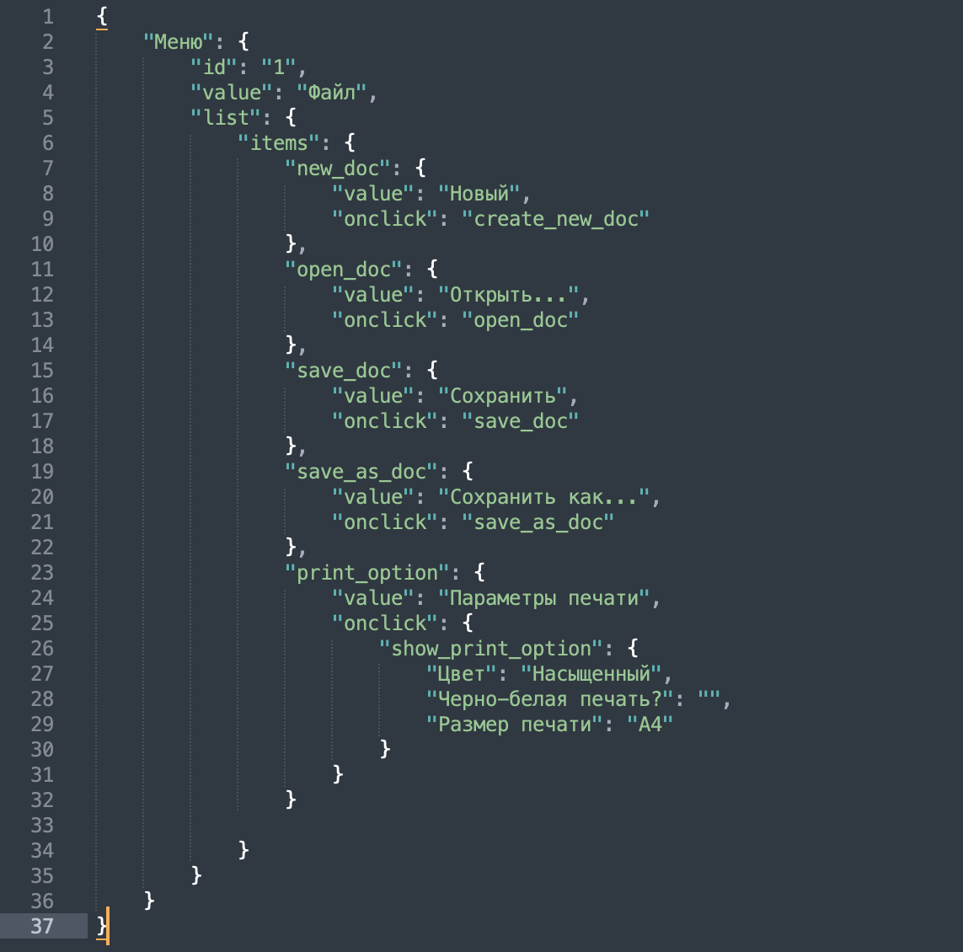
18. Что такое реляционная база данных? Чем она отличается от нереляционной?
Реляционные базы данных состоят из таблиц и связей между ними, а нереляционная база данных - это база данных, в которой не используется табличная схема строк и столбцов.В нереляционных модель хранения данных связана с их типом. Например, данные могут храниться как пары «ключ — значение», документы JSON или граф.
19. Напиши, какие виды JOIN бывают. В чем особенность каждого?
INNER JOIN и OUTER JOIN. Различают три вида OUTER JOIN: LEFT, RIGHT, FULL LEFT OUTER JOIN: возвращаются все строки левой таблицы. Если у строк левой таблицы выполняются условия соединения, они дополнятся данными правой таблицы. Если есть недостающие данные, вместо строк правой таблицы подставляются NULL-значения. RIGHT OUTER JOIN: возвращаются все строки правой таблицы. Если у строк правой таблицы выполняется условие соединения, они дополнятся данными левой таблицы. Если есть недостающие данные, вместо строк левой таблицы подставляются NULL-значения. FULL OUTER JOIN: возвращаются строки и левой, и правой таблиц. Если у строк левой таблицы и правой таблицы выполняется условие соединения, они объединятся в одну строку. Если есть строки, у которых не выполняется условие соединения, они дополнятся NULL-значениями. INNER JOIN формирует выборку только из тех данных, у которых выполнено условие присоединения. От порядка присоединения таблиц результат не изменится.
Исходные данные для заданий ниже Ты тестируешь сервис, который доставляет еду за 30 минут. Пока это маленький стартап, поэтому ты работаешь всего с четырьмя таблицами: Orders — все доставленные заказы; ORDERS_ID — ID заказов, int; USER_ID — ID пользователей, int; EMPLOYEE_ID — ID сотрудников, int; DELIVERY_TIME — время доставки в минутах, int; ITEMS — список товаров, char; Users — пользователи; USER_ID — ID пользователей, int; FULL_NAME — полное ФИО пользователя, char; PHONE — номер телефона пользователя, char; ADDRESS — адрес пользователя, char; Employees — работники; EMPLOYEE_ID — ID сотрудника, int; FIRST_NAME —имя сотрудника, char; LAST_NAME — фамилия сотрудника, char; PHONE — телефон сотрудника, char; JOB_ID — ID специализации, int; Jobs — типы работ в сервисе JOB_ID — ID специализации, int; JOB_TYPE — тип специализации, char; HOURS — число рабочих часов в неделю, int; SALARY — зарплата сотрудника с данной специализацией в рублях, int;

Ссылка на иллюстрацию:
https://code.s3.yandex.net/qa/schemes/diploma-33.png

20. В службу поддержки пришло много жалоб: заказы, в которых есть гречка, доставляют почти час, хотя сервис обещает успеть в 30 минут. Проверь, действительно ли курьеры опаздывают. Выбери все заказы, где есть хотя бы один товар - «гречка» и время доставки свыше 30 минут. В результирующей таблице должны быть ID заказов и ID курьеров. В ответе приложи SQL-запрос.
SELECT orders_id, employee_id FROM orders WHERE delivery_time > 30 AND items LIKE '%гречка%'
21. Менеджер предложил добавить новую функциональность в продукт: мониторинг, который показывает самых активных клиентов за всё время работы компании. Проверь, что список пользователей корректно выводится на экран. На этом этапе разработки достаточно проверить только ID клиентов. Выбери пять самых активных клиентов по количеству заказов. В результирующую таблицу выведи ID каждого пользователя и число заказов. Отсортируй данные по убыванию числа заказов, выбери пять самых активных клиентов. В ответе приложи SQL-запрос.
SELECT user_id, COUNT (*) AS cnt FROM orders GROUP BY user_id ORDER BY cnt DESC LIMIT 5;
22. Из бухгалтерии пришёл баг-репорт: зарплаты сотрудников рассчитываются некорректно. Оказалось, что почти все ошибки в расчётах — в расчётных листах менеджеров. Выведи список ID всех сотрудников, у которых в специализации содержится «менеджер», с зарплатой больше 70 000 рублей. В ответе приложи SQL-запрос.
SELECT employee_id FROM employees INNER JOIN jobs ON employyes.job_id = jobs. job_id WHERE jobs.job_type LIKE '%менеджер%' AND jobs.salary > 70000;
23. Изучи три ситуации и ответь на вопрос: стоит ли писать автотесты в этом случае? Аргументируй свой ответ. 1) Проект существует давно, у него написано много ручных тестов. 2) Проект временный: продлится всего несколько месяцев. 3) Проект нестабилен: в функциональность часто вносят изменения.
1) Да. Они могут улучшить процесс тестирования и ускорить его, повысят эффективность тестирования. 2) Нет. Проект не окупится. Написать сами автотесты занимает немало времени. Можно обойтись ручным тестированием. 3) Нет. Если изменения вносятся часто и быстро, автотесты могут устаревать. Их придется постоянно дорабатывать, а это неэффективно.

